Sheet1
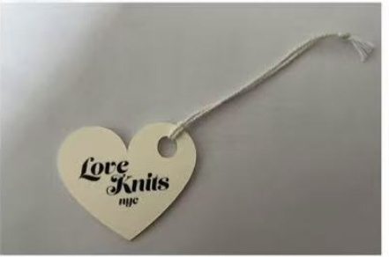
按款号分包并注明款号 |  | Love Knits NYC #001 |  |  |  |  | 吊牌+绳 2025.6月新版
收货工厂 | 款号 -PO# | 吊牌确认2025.6.11日的样品，要穿绳出货 棉绳等通知 |  |  |  |  | TOTAL
威海乳山达利来： 威海乳山市怡园中学斜对面恒大安防院内达利来制衣 刘经理：13287829711 | SD-20434-TJX |  |  |  |  |  | 24000
威海晟隆： 张攀13082678235 威海晟隆进出口有限公司 威海市高区文化西路197号华安观海大厦15楼 | SD-10824 |  |  |  |  |  | 1250
 | SD-10108 |  |  |  |  |  | 1250
 | SD-001 |  |  |  |  |  | 1250

 |  | 4000 | 8000 | 8000 | 4000 | 0 | 24000
 |  | 4120 | 8240 | 8240 | 4120 | 0 | 24240
 |  | 120 | 240 | 240 | 120 | 0 | 240

 |  | 174 | 348 | 348 | 174 | 174 | 1218
 |  | 190 | 370 | 370 | 190 | 190 | 1250
 |  | 21.7 | 33.1 | 33.1 | 21.7 | 21.7 | 69.5

